요건정의, 진행률
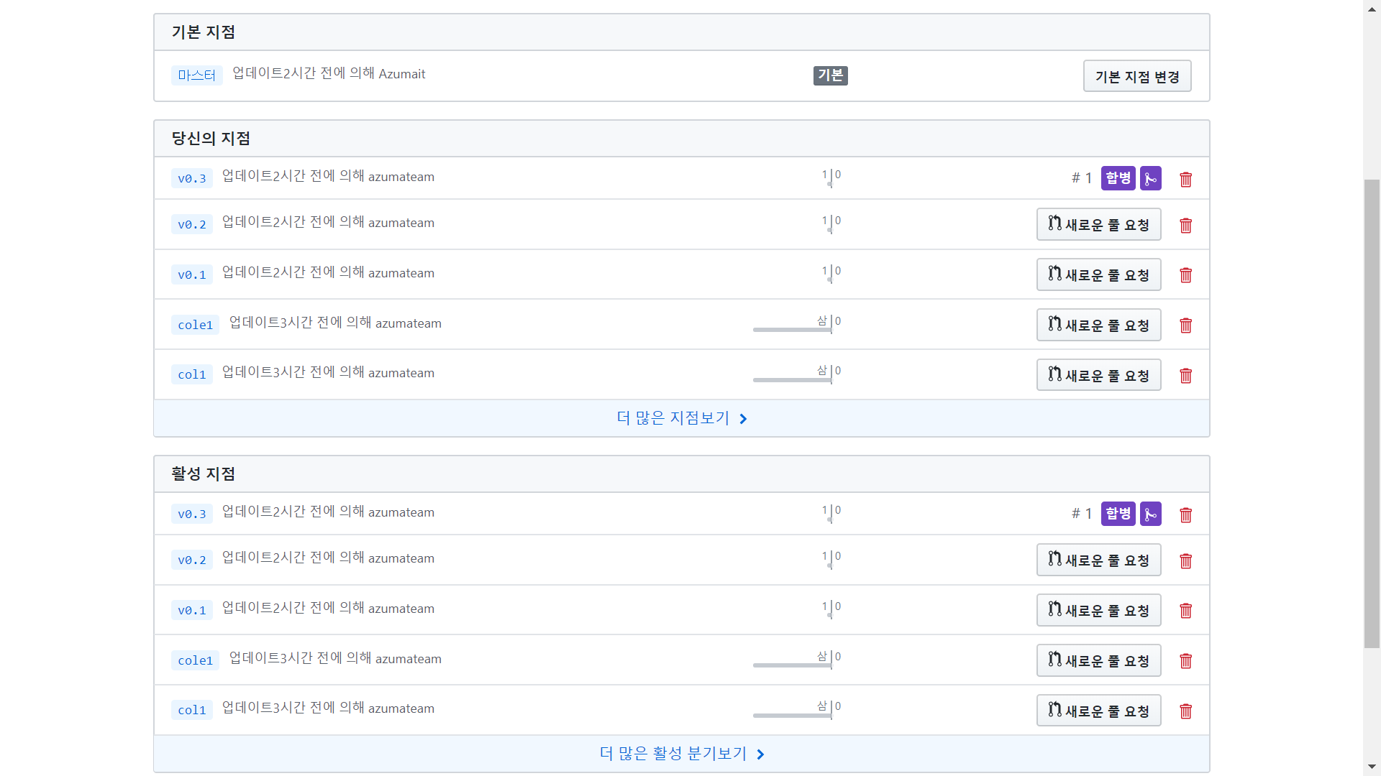
개발환경
IDE | Atom 1.43.0 x64 Windows/Mac
Backend언어 | PHP 7.2
화면언어 | HTML, CSS(Framework: Bootstrap 3.3.7)
DB | MySQL 5.7
Vision Manage Tool | Github
URL | http://from.pc.to
Communication | Slack

요건정의
주제 |  | 온라인 강의 사이트
페이지 구성 |  | 로그인, 회원가입, 메인, 강사진, 강의, 문의

설계
기능명(담당자) | 스케줄(예상) |  | 스케줄(실제) |  | 진행률(%) | 업로드(구글드라이버)URL
 | 화면설계시작일 | 화면설계종료일 | 화면설계시작일 | 화면설계종료일
로그인, 회원가입 (김동민) | 2020-01-08 | 2020-01-13 | 2019-01-10 | 2020-01-13 | 100% | http://fromdoc.pc.to

메인(조승우) | 2020-01-08 | 2020-01-13 | 2019-01-10 | 2020-01-13 | 100% | http://fromdoc.pc.to

강사진(조승우) | 2020-01-08 | 2020-01-13 | 2019-01-10 | 2020-01-15 | 100% | http://fromdoc.pc.to

강의(양동화) | 2020-01-08 | 2020-01-13 | 2019-01-10 | 2020-01-13 | 100% | http://fromdoc.pc.to

문의(양동화) | 2020-01-08 | 2020-01-13 | 2019-01-10 | 2020-01-13 | 100% | http://fromdoc.pc.to

코딩
기능명(담당자) | 스케줄(예상) |  | 스케줄(실제) |  | 진행률(%) | GIT revision or SVN revision
 | 코딩시작일 | 코딩종료일 | 코딩시작일 | 코딩종료일
로그인, 회원가입 (김동민) | 2020-01-15 | 2020-01-26 | 2020-01-15 | 2020-01 24 | 100% | 1c3ebee

메인(조승우) | 2020-01-15 | 2020-02-02 | 2020-01-15 | 2020-01 24 | 100% | 667695c

강사진(조승우) | 2020-01-15 | 2020-02-02 | 2020-01-15 | 2020-01 24 | 100% | 3fc8929

강의(양동화) | 2020-01-15 | 2020-02-09 | 2020-01-15 | 2020-01 24 | 100% | 40f6afa

문의(양동화) | 2020-01-15 | 2020-02-09 | 2020-01-15 | 2020-01 24 | 100% | a0a17ef

 |  |  |  |  |  | Git revision
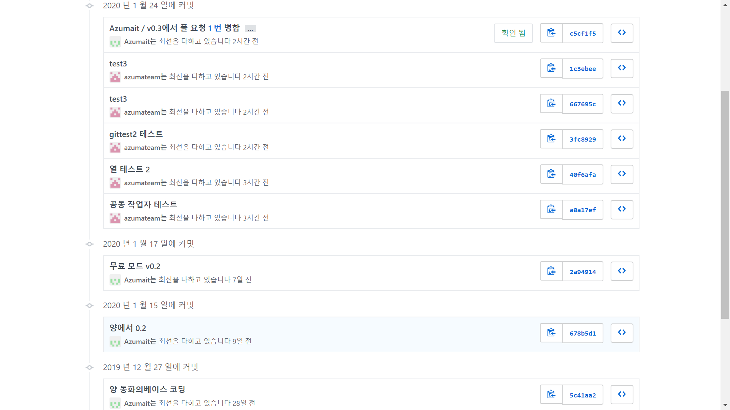

 |  |  |  |  |  | Git revision

 |  |  |  |  |  |  | 5c41aa2
 |  |  |  |  |  |  | 678b5d1

 |  |  |  |  |  | Commit 기여도
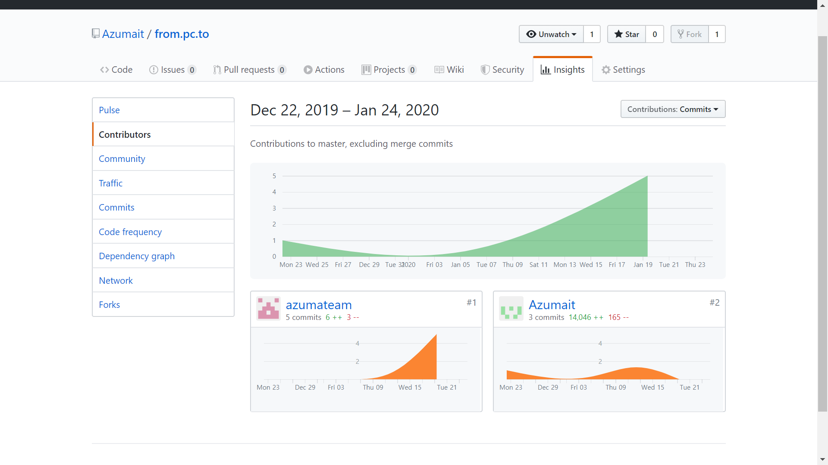

 |  |  |  |  |  | Git Branch : 8

전체진척률
[설계진행률]
로그인, 회원가입 (김동민) | 1
메인(조승우) | 1
강사진(조승우) | 1
강의(양동화) | 1
문의(양동화) | 1

[코딩진행률]
로그인, 회원가입 (김동민) | 1
메인(조승우) | 1
강사진(조승우) | 1
강의(양동화) | 1
문의(양동화) | 1

